■チェックリスト（提出前にご確認ください）
■提出書類チェックリスト（測量・コンサルタント等）
入力ミスや記入漏れ等がないかご確認いただき、問題ない場合はチェック欄に「○」を入れてください。

申請業者名

No. | 提 出 書 類 |  |  | チェック
1 | 競争参加資格審査申請書（測量・コンサルタント等） | 様式第１ | 必須
2 | 営業所一覧表 | 様式第２ | 必須
★申請書類一式は、本チェックリストを頭紙とし、
No.1~9の順番になるようにPDF化してください。
※PDFデータの容量が50MBを超える場合は、
お手数おかけしますが、データを分割してご提出ください。
3 | 技術者経歴書 | 様式第３ | 必須
4 | 委任状（※１） | 様式第４ | （※１）行政書士等が代理申請する場合のみ提出
5 | 登記事項証明書又はその写し（※２） |  | （※２）法人の場合のみ提出
6 | 財務諸表 （審査基準日の直前の１事業（営業）年度の貸借 対照表、損益計算書、株主資本等変動計算書及び注記表） |  | 必須
7 | 納税証明書又はその写し |  | 必須
8 | 登録証明書又はその写し(※３） |  | （※３）登録証明書がある場合は提出 ⚠ 「建築設計」「測量一般」「航空測量」を希望される場合は登録証明書の提出が必須 |  | 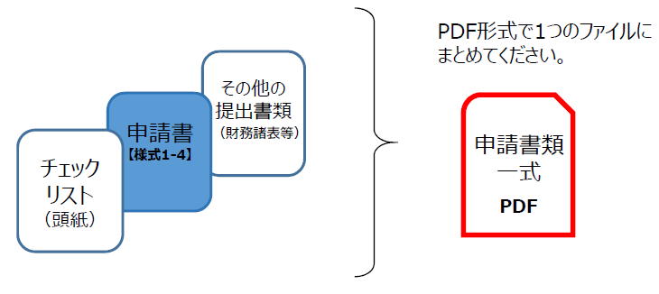
9 | 担当者の名刺 |  | 必須

▶▶ 提出前に、必ずご確認ください。
・提出書類一式は、PDF形式で一つのファイルにまとめているか。
（ 統合したデータの容量が50MBを超える場合は、データを分割してご提出ください。 ）
・提出資料は、No.1～9の順番に並んでいるか。

